상품제안서
어쩔꼬꼬볼(초저점도심) | 상품코드: S43418

 |  |  |  |  |  |  | 02-713-8555 | www.synergygift.co.kr
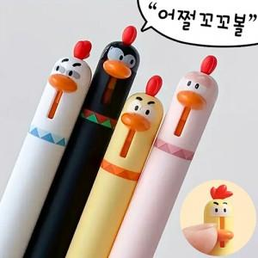

【상세/제작정보】

【인쇄/포장옵션】 | 실크 / OPP(비닐)

【공급단가】 | 수량 | 500~ | 1,000~ | 3,000~ | 5,000~ | 10,000~
*VAT별도 | 핑크 | 560원 | 530원 | 510원 | 490원 | 470원
 | 옐로우 | 560원 | 530원 | 510원 | 490원 | 470원
 | 블랙 | 560원 | 530원 | 510원 | 490원 | 470원
 | 화이트 | 560원 | 530원 | 510원 | 490원 | 470원

【상품 URL】 | https://www.synergygift.co.kr:443/src/goods_detail.php?gdno=43418

